总 BOM 清单
零件号 | 文档预览 | 代号 | 名称 | 数量 | 材料 | 处理 | 渠道 | 型号 | 组 | 购 | 加 | 钣 | 备注 | 计算说明 | 零件名称 | 规格 | 标准
TS180-01Z-003 四孔平板 | 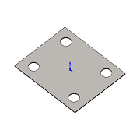 | TS180-01Z-003 | 四孔平板 | 1 | AISI 304 |  |  |  | X | X | X | ● |  | TS180-01Z-01Z#10: 1 => 1
TS180-01Z-004 中空立柱 | 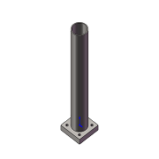 | TS180-01Z-004 | 中空立柱 | 4 | AISI 304 |  |  |  | X | X | X | X |  | TS180-01Z-02Z#10: 1 x TS180-01Z-01Z#20: 4 => 4
TS180-01Z-005 四眼小板 | 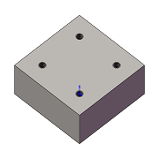 | TS180-01Z-005 | 四眼小板 | 4 | AISI 304 |  |  |  | X | X | X | ● |  | TS180-01Z-02Z#20: 1 x TS180-01Z-01Z#20: 4 => 4
GB_FASTENER_WASHER_SMWC 6 | 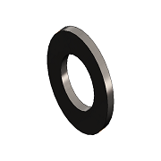 |  | 平垫圈-C级 | 17 |  |  | GB/T 95-1985 | 6 | X | ● | X | X |  | TS180-01Z-02Z#30: 4 x TS180-01Z-01Z#20: 4 => 16 + TS180-01Z-01Z#40: 1 => 17 | Plain Washer-Product Grade C | 6 | GB/T 95-1985
GB_FASTENER_BOLT_HHBFTC M6X20-N | 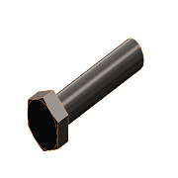 |  | 六角头螺铨全螺纹-C级 | 18 |  |  | GB/T 5781- 2000 | M6 X 20 | X | ● | X | X |  | TS180-01Z-02Z#40: 4 x TS180-01Z-01Z#20: 4 => 16 + TS180-01Z-01Z#30: 2 => 18 | Hexagon Head Bolt-Full Thread-Product Grade C | M6 X 20 | GB/T 5781- 2000
TS180-01Z-03Z 滚珠轴承 | 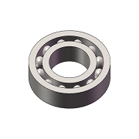 | TS180-01Z-03Z | 滚珠轴承 | 4 |  |  | 淘宝-人本 | 6206 | X | ● | X | X |  | TS180-01Z-02Z#50: 1 x TS180-01Z-01Z#20: 4 => 4
GB_FASTENER_BOLT_CHNB M6X20-N | 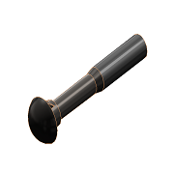 |  |  | 4 |  |  |  |  | X | X | X | X |  | TS180-01Z-02Z#60: 1 x TS180-01Z-01Z#20: 4 => 4 | Cup Head Nib Bolt | M6 X 20 | GB/T 13-1988

